EX_19-1
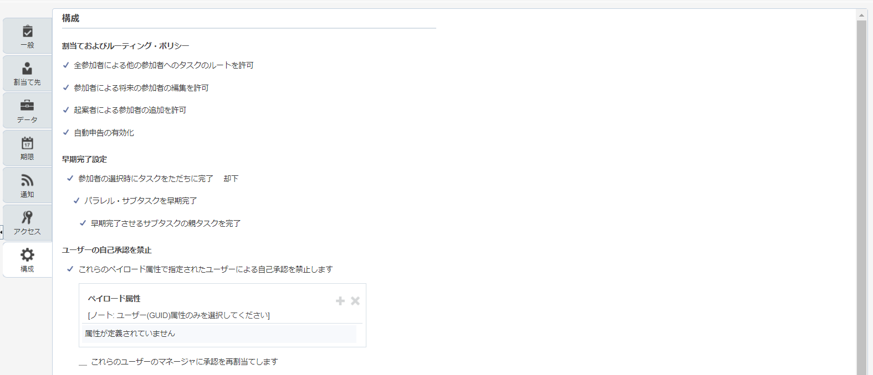
目次
タスク名
経費承認ルールの管理

ナビ | 設定と保守＞財務＞経費＞タスク「経費承認ルールの管理」

1.設定するタスク＞検索＞「FinExmWorkflowExpenseApproval*」を入力し検索する。
2.「FinExmWorkflowExpenseApproval」を選択し、タブ名「設定するタスク」の右側のペンシルアイコンを押下、右上のタブを「タスク構成」を押下する。
警告メッセージ：「関連付けられているフレックス・フィールドが変更されました。編集を行う前に、同期操作を実行することをお薦めします。操作の完了に数分かかる場合があります。 」が出力された場合、同期化を実施する。
3.タブ「割当て先」を押下
4.ステージ設定情報を元に定義を修正します。

ステージを追加する場合、5、6にてステージの追加を行います。
5.「経費精算書承認者」内で、「+<参加者の追加>」を押下する。
6.「参加者の追加」＞「シーケンシャルの追加」＞「単一」を選択する。

〇ステージ設定
ステージ |  |  |  |  |  |  |  |  | ステージ割当
ステージ名 | BASIC |  |  |  |  |  |  | Advanced | 標準 |  |  |  | 拡張
ステージ名 | コレクション内の各アイテムのステージを並行して繰り返します | コレクション | 添付とコメントの共有 | 投票結果_ANY | 投票結果_デフォルトの結果 | 投票結果_結果のトリガー・ポリシー | 投票結果_添付のコメントと共有 | ステージを無視 | 名前 | 名前 | 次に基づく割当先 | ビジネス・ルール | 参加者を無視 | タスクを完了するためのこの割当先に対する最大値 | スキップ・ルールの指定 | 自動割当ての有効化 | これらのペイロード属性で指定されたユーザーによる自己承認を禁止します | これらのユーザーのマネージャに承認を再割当てします
経費精算書委任承認ステージ | N | ExpenseReport |  |  |  |  |  | N | 経費精算書所有者 | SoaOLabel.ExpenseReportOwnerRoutingParticipants | Rule-based | ExpenseReportOwnerRuleSet | N | N | string-length(/task:task/task:payload/task:preparerUserName)=0 or /task:task/task:payload/task:preparerUserName="DigitalAssistant" | N | N | N
経費精算書承認 | N | ExpenseReport |  |  |  |  |  | N | 経費精算書承認者 | SoaOLabel.ExpenseReportApprovers | Rule-based | ExpenseReportRuleSet | N | N | N | N | N | N
 |  |  |  |  |  |  |  |  | 経費精算書パラレル承認関係者 | SoaOLabel.ExpenseReportParallelApprovalParticipant | Rule-based | CustomParallelParticipantRuleSet | Y | N | N | N | N | N
 |  |  |  |  |  |  |  |  | 経費精算書シリアル承認関係者 | SoaOLabel.ExpenseReportSerialApprovalParticipants | Rule-based | CustomSerialParticipantRuleSet | N | N | N | N | N | N
シリアル・コスト・センター承認 | Y | CostCenter | Y | 100% | REJECT | 最小のパーセンテージに達するとただちに投票結果がトリガーされます | N | Y | シリアル・コスト・センター承認者 | SoaOLabel.SerialCostCenterApprovers | Rule-based | SerialCostCenterRuleSet | Y | N | N | N | N | N
シリアル・プロジェクト・マネージャ承認 | Y | Project | Y | 100% | REJECT | 最小のパーセンテージに達するとただちに投票結果がトリガーされます | N | Y | シリアル・プロジェクト承認者 | SoaOLabel.SerialProjectApprovers | Rule-based | SerialProjectManagerRuleSet | Y | N | N | N | N | N
シリアル経費承認ステージ | Y | Expense | Y | 100% | REJECT | 最小のパーセンテージに達するとただちに投票結果がトリガーされます | N | Y | シリアル経費テンプレート承認者 | SoaOLabel.SerialExpenseTemplateApprovers | Rule-based | SerialExpenseRuleSet | Y | N | N | N | N | N
コスト・センター承認ステージ | Y | CostCenter | Y | 100% | REJECT | 結果をトリガーせずにすべての投票の完了まで待機 | N | N | コスト・センター承認者 | SoaOLabel.CostCenterApprovers | Rule-based | CostCenterRuleSet | Y | N | N | N | N | N
プロジェクト・マネージャ承認ステージ | Y | Project | Y | 100% | REJECT | 結果をトリガーせずにすべての投票の完了まで待機 | N | N | プロジェクト承認者 | SoaOLabel.ProjectApprovers | Rule-based | ProjectManagerRuleSet | Y | N | N | N | N | N
経費承認ステージ | Y | Expense | Y | 100% | REJECT | 結果をトリガーせずにすべての投票の完了まで待機 | N | N | 経費テンプレート承認者 | SoaOLabel.ExpenseTemplateApprovers | Rule-based | ExpenseRuleSet | Y | N | N | N | N | N

〇承認グループ設定
7.右上のタブの「承認グループ」を押下する。
8.グループの追加「＋」を押下する。
承認グループ名
XXCFO_EX_APPLOVER
9.メンバーの追加「＋」を押下する。
ユーザー | メンバー
Y | ex_approve | ※承認済の承認待ちユーザを設定する。
10.「保存」を押下する。

〇管理設定
11.右上のタブの「管理」を押下する。
12.通知モード「すべて」を選択し「保存」を押下する。 |  |  |  | ※メールを止めておきたい場合は、「アプリケーション内」を選択しメール送信開始可能になった時点で、「すべて」を選択することも可能。

〇ビジネス・ルール設定
13.右上のタブの「タスク構成」を押下し設定するタスク＞検索＞「FinExmWorkflowExpenseApproval*」を入力し検索する。
14.ステージを選択し下部情報の「標準」＞ビジネス・ルール名のリンクを押下する。 |  |  |  |  |  |  |  |  |  |  | 「＋」承認者の追加
15.下記のルール定義と設定値の確認を行う。（追加は「＋」を押下する。既存修正はルールを選択して修正を行う。定義と一致している場合は何も行わない。）
 |  |  |  |  |  |  |  |  | IF |  |  | THEN
名前 | ビジネス・ルール | ルール名 | 説明 | 有効日 | 優先度 | アクティブ | 拡張モード | ツリーモード | 条件 |  |  | リスト・ビルダー | レスポンス・タイプ | ユーザー | グループ | アプリケーション・ロール | レベル数 | 開始参加者 | 最上位の参加者 | 自動アクションの有効化 | 自動アクション | ルール名 | ディメンションID | コール | コール名 | 承認グループ | 空のグループを許可
経費精算書所有者 | ExpenseReportOwnerRuleSet | ExpenseReportOwnerApprovalRule |  | 常に | 中 | Y |  |  | Task.payload.Owner User Name | 次に一致しない | null | リソース | 必須 | Task.payload.Owner User Name | null | null |  |  |  |  |  | ExpenseReportOwnerApprovalRule | null
経費精算書所有者 | ExpenseReportOwnerRuleSet | ExpenseReportOwnerApprovalRule |  | 常に | 中 | Y |  |  | Task.payload.Employee InActive | 次に一致しない | 'Y’
経費精算書所有者 | ExpenseReportOwnerRuleSet | ExpenseReportOwnerForInactiveEmployee |  | 常に | 中 | Y |  |  | Task.payload.Employee InActive | 次に一致する | ’Y' |  |  |  |  |  |  |  |  |  |  |  |  |  | IgnoreParticipant_V2
経費精算書承認 | ExpenseReportRuleSet | XXExpenseReportManagerApproval |  | 常に | 中 | Y |  |  | Expense Report.Business Unit | 次に一致する | SALES-BUのID | スーパーバイザ | 必須 |  |  |  | 1 | HierarchyBuilder.getManager("supervisory",Task.payload.Owner User Name,-1,"","") | HierarchyBuilder.getPrincipal("SCS01",-1,"","") | FALSE | null | XXExpenseReportManagerApproval | null |  |  |  |  | セットアップしたSALES＿BUのIDを条件に使用(fun_organizations_vよりBU_NAMEが「SALES-BU」のBU_IDを取得) | Prod：300000007700098
経費精算書承認 | ExpenseReportRuleSet | XXExpenseReportAmountRule |  | 常に | 中 | Y |  |  | Expense Report.Business Unit | 次に一致する | SALES-BUのID | スーパーバイザ | 必須 |  |  |  | 1 | HierarchyBuilder.getManager("supervisory",Task.payload.Owner User Name,-1,"","") | HierarchyBuilder.getPrincipal("SCS01",-1,"","") | TRUE | "REJECT" | XXExpenseReportAmountRule | null |  |  |  |  | セットアップしたSALES＿BUのIDを条件に使用(fun_organizations_vよりBU_NAMEが「SALES-BU」のBU_IDを取得) | Prod：300000007700098
経費精算書承認 | ExpenseReportRuleSet | XXExpenseReportAmountRule |  | 常に | 中 | Y |  |  | Expense Item.Functional Currency Amount | 次以下 | 0 |  |  |  |  |  |  |  |  |  |  |  |  |  |  |  |  | 金額0円未満判定
経費精算書シリアル承認関係者 | CustomSerialParticipantRuleSet | XXExpenseReportSystemApproval |  | 常に | 中 | Y |  |  | Expense Report.Business Unit | 次に一致する | SALES-BUのID | 承認グループ | 必須 |  |  |  |  |  |  |  |  | CustomSerialParticipantRule | null |  |  | XXCFO_EX_APPLOVER | FALSE | セットアップしたSALES＿BUのIDを条件に使用(fun_organizations_vよりBU_NAMEが「SALES-BU」のBU_IDを取得) | Prod：300000007700098
経費精算書承認 | ExpenseReportRuleSet | ExpenseReportManagerApprovalRule |  | 常に | 中
経費精算書承認 | ExpenseReportRuleSet | ExpenseReportAutoApprovalRule |  | 常に | 中
経費精算書承認 | ExpenseReportRuleSet | ExpenseReportInactiveEmployeeManagerApproverRule |  | 常に | 中
経費精算書承認 | ExpenseReportRuleSet | ExpenseReportManagerApprovalRuleOverridingApprover |  | 常に | 中

〇構成
16.右上のタブの「タスク構成」を押下、ステージタブ「標準」＞ビジネス・ルール名＞「構成」
17.ユーザーの自己承認を禁止
「これらのペイロード属性で指定されたユーザーによる自己承認を禁止します」にチェックする。

〇保存、コミット
「保存」
「タスクのコミット」

※設定後
割当て先
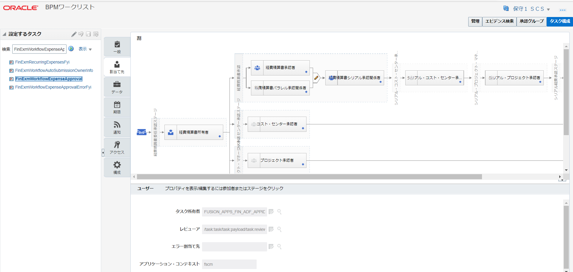

構成

